Thunder 300 spare parts catalog
Thunder 300 Spare parts Catalog
1 | Notice: Pictures shown are for reference only and does not mean that this photo is exact part, the same photo maybe used in other parts lists, if shows the parts and not the design or specification |  |  |  |  |  |  | 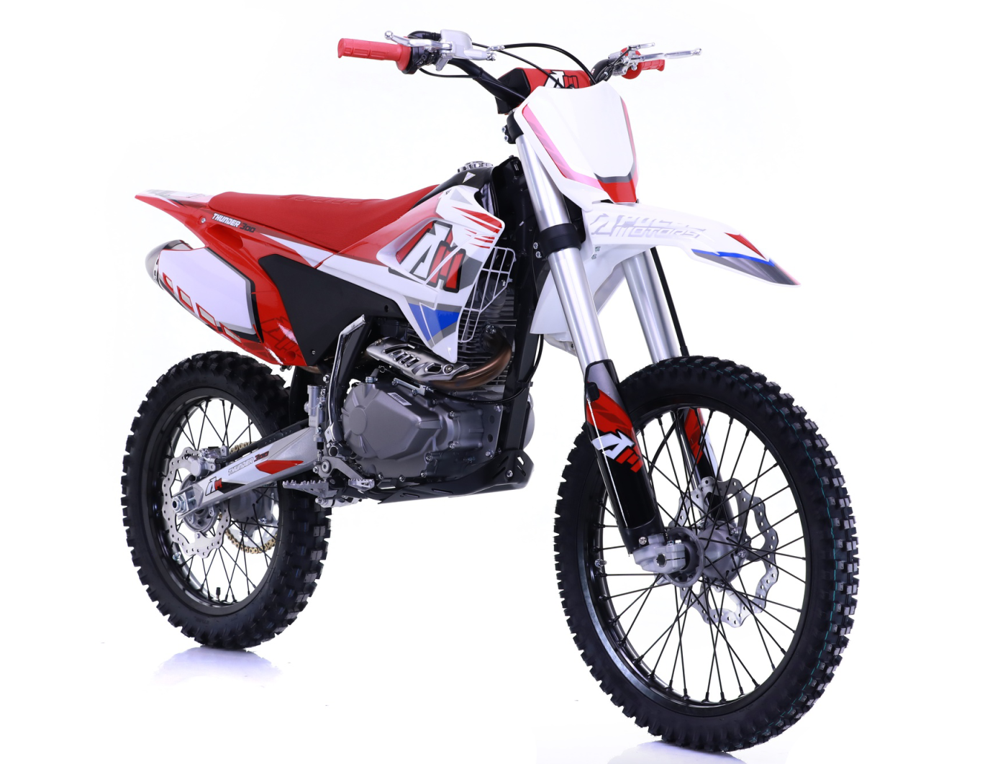
2 | THIS MANUAL JUST FOR YOUR REFERENCE TO ORDER SPARE PARTS FOR THE MODEL OF AGB40-1A 2024 EDITION
3 | PLS WRITE DOWN THE QUANTITY OF THE PARTS YOU WANT TO ORDER IN THE COLUMN OF "Order qty.".
4 | PLS TURN TO THE COLUMN OF "Remark" WHEN YOU THINK IT IS NECESSARY TO KEEP OUR AFTER MARKET OFFICER INFORMED.
5 | IF THE PARTS THAT ARE NOT LISTED, BUT YOU WOULD LIKE TO ORDER , PLS FILL OUT THE PARTS NAME IN THE BOTTOM OF THIS SHEET.
6 | PLS DON'T MAKE ANY CHANGE TO THE ORIGINAL INFO SHOWN IN THIS SHEET!
7 | WE ARE VERY APPRECIATE YOUR ORDERING PARTS WITH THIS SHEET.
8 | PRICE TERM: EX WORKS (EXCEPT LOAD WITH CONTAINER ORDER)
Notice: 1. The pictures shown is only for reference and does not mean that this photo is exact part ; 2. MOQ 30 units per parts except the engine .
目录 INDEX
 | PAGE
 | 1 | 汽油机总成 /化油器/电器件ENGINE ASSY./CARBURETOR/ ELECTRIC
 | 2 | 手把操纵件 HANDLE CONTROLLER
 | 3 | 空滤器/排气消声器 AIR FILTER/MUFFLER
 | 4 | 前减震 FR.DAMPER
 | 5 | 覆盖件 Panel
 | 6 | 车架 FRAME
 | 7 | 前轮 FR.WHEEL
 | 8 | 后轮/后碟刹 RR.WHEEL/RR.BRAKE ASSY.
 | 9 | 连接板/方向柱 Connecting plate / directional column
 | 10 | 后叉 RR.SWING ARM
 | 11 | 摇架/摇臂 Cradle / rocker arm
 | 12 | 后刹踏杆/脚撑Rear brake pedal/KICK STAND
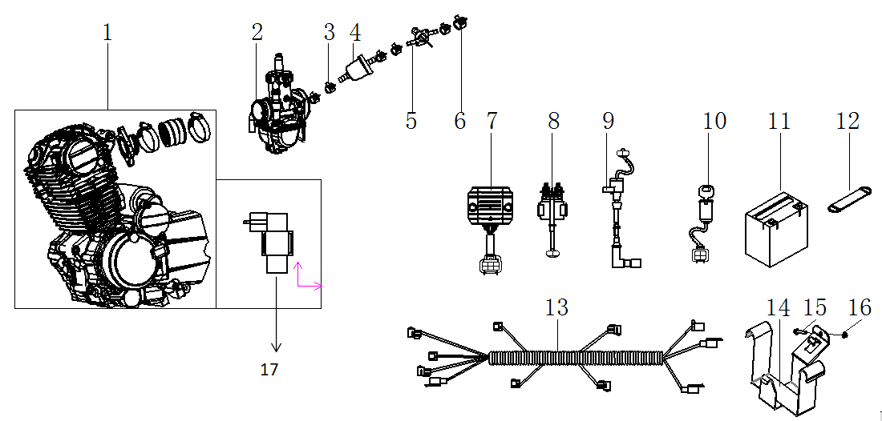
汽油机总成 /化油器/电器件 Engine / Carburetor / Electric parts
序号 | 件号 | 中文名称 | 规格型号 | 英文名称 | 数量 | 单位 | 订购数量 | 起订量 | 备注
No. | Part No. | Chinese Description | Type | English Description | Useage per bike | Unit | Order Quantity | MOQ | REMARK
1 | 201049008001 | 宗申汽油机_抛丸钝化 | 40-1A_立上电手PR300_ZS175FMN_无标_DR8EA火花塞_有棉,12V8极全波直流磁电机线长530_档显550_进气管(CB200进气管(JQ-40K)抛丸钝化)链轮520-13点火器(直流DCI-ZSZ09-000)马达线700mm_G125D启动杆部件(QD88-2#)白铬_白铬PR250换档臂部件(五档国际档_彩锌)_边盖PR150-普通-44#_AGB40-1A_隔热垫_纸垫_螺栓2*M6*20_2*M6*28_带油气分离器_复合层材料 | Engine ( PR300) | 1 | pcs |  | 5
2 | 301014252001 | *京科化油器_三价铬钝化本色 | PE30A-2L2 (EPA)_AGB40-1A_打码JINGKE_激光刻标：PE30_喷码PE30A-2L2_主量孔PE28-05(122#)_怠速量孔PE28-02(40#)_加浓量孔P18.1-04(￠0.55)_拉线风门_主喷嘴PE30A-01_油针PE30A.2-01i单格_泡沫管PE28-0.4C_过度孔￠0.75中心距12 | Carburetor PE30 | 1 | pcs |  | 10
3 | 319005003002 | 钢带环箍卡扣_彩锌 | ￠9X8X0.8 | Clip | 5 | pcs |  | 50
4 | 312003006001 | 汽油滤清器_透明 | 尼龙_白色滤网一体式滤芯 | fuel filter | 1 | pcs |  | 50
5 | 312005005001 | 油开关_三价铬钝化本色 | 29 | fuel tank valve | 1 | pcs |  | 50
6 | 319005004002 | 钢带环箍卡扣_彩锌 | ￠11X8X0.8 | clip | 1 | pcs |  | 50
7 | 315002016001 | 调压整流器_黑色 | KT03-405_内置电容_八级开关外壳_五线母插_防水插件 | rectifier | 1 | pcs |  | 10
8 | 315005008001 | 继电器_黑色 | JLAJ32-305AJ_通用_防水插件DJ7021Y-2.0-11 | relay | 1 | pcs |  | 10
9 | 315003053001 | 高压包_黑色 | BG02-044J_GY6屏蔽点火线圈_红色硅胶高压包帽_防水插件 | Coil | 1 | pcs |  | 10
10 | 316008012001 | 电门锁_黑色 | 四线二档(通用)防水插件 | Key ignition | 1 | pcs |  | 10
11 | 315006005001 | 东劲后加液免维护电池_黑色 | 12V5Ah_长宽高112X70X106_出口型_英文版(带使用说明) | Battery | 1 | pcs |  | 10
12 | 318005007001 | 电池绑带_黑色 | 宽25_长90_厚2MM_带半圆拉环 | Battery fix band | 1 | pcs |  | 50
13 | 315007309001 | 线束_黑色 | AGB40-1A_直流_防水插件_带整套灯具_开关无牌照灯 | Wiring harness | 1 | pcs |  | 10
 | 315007313001 | 线束_黑色 | AGB40-1A_直流_防水插件_越野款_带大灯状态 | Wiring harness | 1 | pcs |  |  | headlight version
14 | 303046016002 | 电池盒_喷塑黑色 | Y系RFZ250CC_铁 | Battery case | 1 | pcs |  | 50
15 | 401001009001 | 六角法兰面螺栓-加大系列-B级_三价彩 | M6X20mm_8.8级(GB/T 5789) | bolt | 1 | pcs |  | 50
16 | 404004001001 | 粗牙全金属六角法兰面锁紧螺母_三价彩 | M6(GB/T 6187.1) | nut | 1 | pcs |  | 50
17 | 251116011001 | 点火器 | DCI-ZSZ09-000 | CDI (match with PR300) | 1 | pcs
 | 251454003001 | 启动杆_镀铬本色 | QD-88-2# | kick starter | 1 | pcs
 | 301001039001 | CNC挂档杆_黑色 | CNC挂档杆_可折叠_14号 | Gear shifter | 1 | pcs
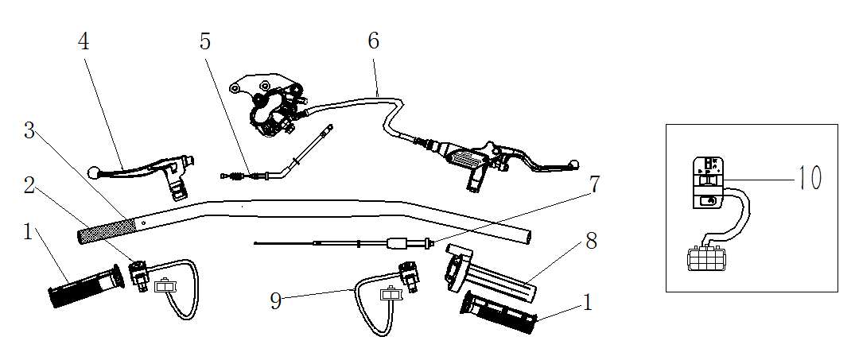
手把操纵件 HANDLE CONTROLLER
序号 | 件号 | 中文名称 | 规格型号 | 英文名称 | 数量 | 单位 | 订购数量 | 起订量 | 备注
No. | Part No. | Chinese Description | Type | English Description | Useage per bike | Unit | Order Quantity | MOQ | REMARK
1 | 310003014004 | 左右转把套_绿色(色号:科洁6389) | AM款_弹性体TPE_带APOLLO商标 | grips set green | 1 | Pair |  | 10
 | 310003014005 | 左右转把套_蓝色(色号6398) | AM款_弹性体TPE_带APOLLO商标 | grips set Blue | 1 | Pair |  | 10
 | 310003014011 | 左右转把套_红色（YS3293） | AM款_弹性体TPE_带APOLLO商标 | grips set Red | 1 | Pair |  | 10
 | 310003014006 | 左右转把套_黑色 | AM款_弹性体TPE_带APOLLO商标 | grips set black | 1 | Pair |  | 10
2 | 316004001001 | 熄火开关_黑色 | 35_圆形_线长750mm | kill-switch | 1 | pcs |  | 10
3 | 310001153002 | 方向把(铝)_氧化黑色 | AGB40-1A_铝变径管_总长780mm_Φ22mm方向把_带佳佛雷左开关固定孔状态_有护手套固定孔 | handlebar ( alloy ) | 1 | pcs |  | 10
4 | 310009024001 | 离合器把手_氧化本色 | Y系RFZ250CC_带风门线支架_-带线型开关-线长620， | Clutch lever | 1 | pcs |  | 10
5 | 310015010001 | 离合拉索_黑色 | 管长1050mm_自由行程125mm | clutch cable | 1 | pcs |  | 50
5 | 310014017001 | 风门线_黑色 | 管长810mm_自由行程70mm | choke cable | 1 | pcs |  | 50
6 | 308001199001 | 前碟刹器_亮光银白色 | AGB40-1A-管长1230mm_大双泵超声波清洗本色_银把手_无石棉摩擦片,_带刹车开关线长300mm_配本田款底脚支架（加速度传感器安装孔M12X1.0） | front brake assy | 1 | pcs |  | 10
 | 310011114001 | 刹车把手_氧化本色 | Y系RFZ250CC-银色把手 | Front brake lever | 1 | pcs
 | 308009043001 | 前碟刹器摩擦片_本色 | Y系RFZ250CC前碟-铜摩擦片 | Front brake pad | 1 | set
7 | 310014055001 | 油门线_黑色 | 长950mm 露130mm | throttle cable | 1 | pcs |  | 50
8 | 310007014003 | 油门座_电泳黑色 | 配22mm方向把_M10油门线安装孔_铝_大扭带限位状态 | throttle house | 1 | set |  | 10
9 | 316004014001 | 启动开关_黑色 | 35_圆形_线长750mm_黄色按钮_带底部锁紧抱箍 | start-switch | 1 | pcs
10 | 316001020001 | 组合开关_黑色 | AGB40-1_左开关_功能：近远光_熄火_启动_防水插件 | Start switch ( match with the headlight option parts ) | 1 | pcs |  | 10 | headlight version
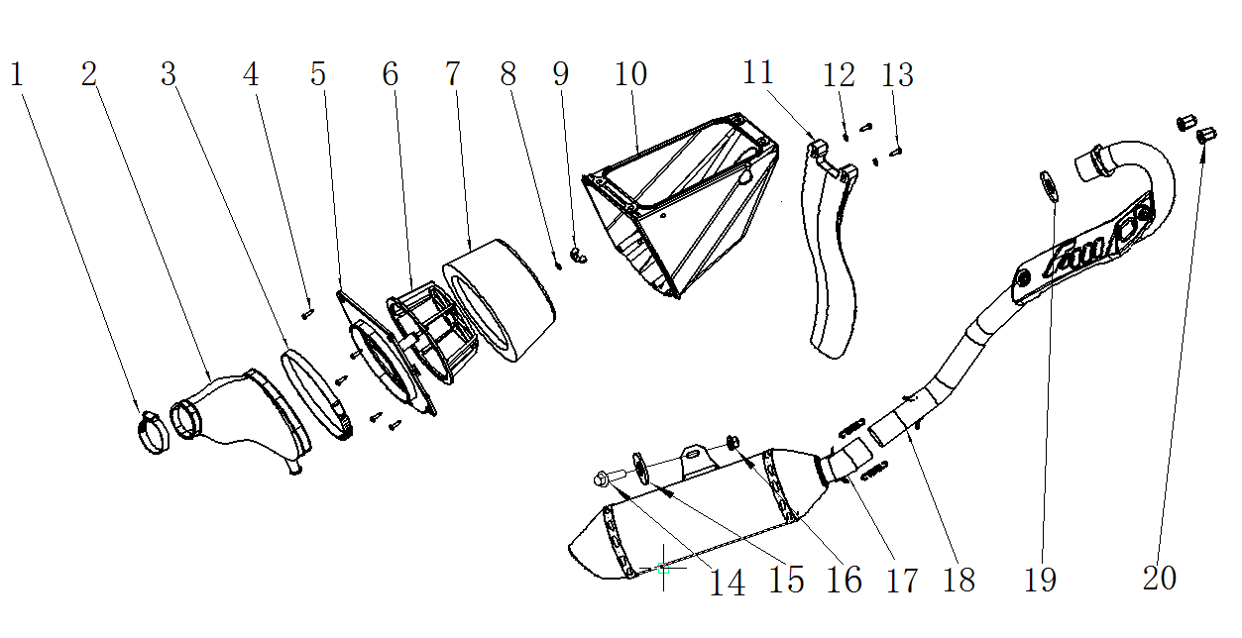
空滤器/消声器 AIR FILTER / MUFFLER
序号 | 件号 | 中文名称 | 规格型号 | 英文名称 | 数量 | 单位 | 订购数量 | 起订量 | 备注
No. | Part No. | Chinese Description | Type | English Description | Useage per bike | Unit | Order Quantity | MOQ | REMARK
1-10 | 3112029 | 空气滤清器组件_黑 | Y系RFZ250CC（加强款） | air filter assy | 1 | pcs
1 | 301034006001 | 空气滤清器抱箍_不锈钢 | 38-57 | Clip | 1 | pcs |  | 50
2 | 301033014001 | 空气滤清器连接管_黑色 | AGB40-1_橡胶_加强硬度75~80度 | connect rubber tube | 1 | pcs |  | 10
3 | 301034011001 | 空气滤清器抱箍_不锈钢 | 141mm-165mm | clip | 1 | pcs |  | 50
4 | 403009002001 | 十字半圆头自攻螺丝_三价彩 | M4X16mm_4.8级 | screw | 5 | pcs |  | 50
5 | 301024002001 | 空气滤清器侧盖_黑色 | AGB40-1_共丙 | side cover | 1 | pcs |  | 10
6 | 301046001001 | 空气滤芯架_黑色 | AGB40-1_共丙 | element holder | 1 | pcs |  | 50
7 | 301032009001 | 空气滤清器滤芯_黑色 | AGB40-1_海绵 | element | 1 | set |  | 50
8 | 405006040004 | 平垫圈_不锈钢 | ￠6X￠16X1.5(GB/T 97.1) | washer | 1 | pcs |  | 50
9 | 404020001001 | 蝶形螺母_镀白 | M6 | nut | 1 | pcs |  | 50
10 | 301022007002 | 空气滤清器外壳_黑色 | AGB40-1_共丙_钻整流器安装孔￠6.5mm | air filter cover | 1 | pcs |  | 10
11 | 304018013001 | 后挡泥板_黑色 | AGB40-1_共丙74g | rear mud fender | 1 | pcs |  | 50
12 | 405006031004 | 平垫圈_不锈钢 | ￠5X￠11X1(GB/T 97.1) | washer | 2 | pcs |  | 50
13 | 403009002001 | 十字半圆头自攻螺丝_三价彩 | M4X16mm_4.8级 | screw | 2 | pcs |  | 50
14 | 401001049001 | 六角法兰面螺栓-加大系列-B级_三价彩 | M8X20_8.8级(GB/T 5789) | bolt | 2 | pcs |  | 50
15 | 405006050001 | 平垫圈_三价彩 | ￠8X￠22X2(GB/T 97.1) | washer | 2 | pcs |  | 50
16 | 404004002001 | 粗牙全金属六角法兰面锁紧螺母_三价彩 | M8(GB/T 6187.1) | nut | 1 | pcs |  | 50
17 | 302003151001 | 消声器_不锈钢 | EPA-AGB40-1_铁_直排_EPA排气管与消声器连接密封垫_/带石墨圈和强力款抱箍_尾嘴钛灰色 | Muffler | 1 | pcs |  | 10
18 | 302002099001 | 排气管_不锈钢 | EPA-AGB40-1(250CC.Φ35)材料_不锈钢-抱箍式_（阿波罗公司提供触媒）阿波罗打标OX201001(排气管和触媒都要打标)_￠42X100(90)/200_Pt：Pd：Rh=0:11:1_重量50g_打标：OX201001附件:带接口垫32X39.5X4 | exhaust pipe | 1 | set |  | 10
19 | 302004002001 | 排气管接口垫_本色 | 150.200.250CC(￠32X￠39.5X4) | gasket | 1 | pcs |  | 50
20 | 404008005001 | 盖型螺母_三价彩 | M8X11mm(GB/T 923) | nut | 1 | pcs |  | 50
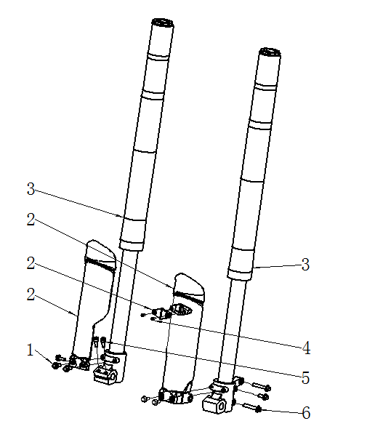
前减震 FR.FORK
序号 | 件号 | 中文名称 | 规格型号 | 英文名称 | 数量 | 单位 | 订购数量 | 起订量 | 备注
No. | Part No. | Chinese Description | Type | English Description | Useage per bike | Unit | Order Quantity | MOQ | REMARK
1 | 401001007004 | 六角法兰面螺栓-加大系列-B级_不锈钢 | M6X16mm_8.8级(GB/T 5789) | Bolt | 6 | pcs |  | 50
2 | 304010082002 | 减震装饰片_黑色 | AGB40-1A_配SO8(Q0Q)可调880mm减震 | mud fender for front fork | 1 | pair |  | 50
3 | 305001047001 | 前减震_亮雾本色_底脚银色_上盖棕灰色_调节部件为红色 | AGB40-1A_SO8(Q0Q)_可调_880mm_￠53X￠58.5mm_20.8镑_管径￠43,_外露行程265mm_配25轴左孔底脚_配20轴右孔底脚 | front fork | 1 | pair |  | 10
4 | 403015005001 | 十字大扁头自攻螺钉_三价彩 | ST4.2X12mm_4.8级 | screw | 2 | pcs |  | 50
5 | 403005042001 | 内六角圆柱头螺钉_三价彩 | M6X20mm_4.8级(GB/T70.1) | screw | 2 | pcs |  | 50
6 | 401001057001 | 六角法兰面螺栓-加大系列-B级_三价彩 | M8X40mm_8.8级(GB/T5789) | bolt | 2 | pcs |  | 50

车体盖 SEAT / PLASTICS
序号 | 件号 | 中文名称 | 规格型号 | 英文名称 | 数量 | 单位 | 订购数量 | 起订量 | 备注
No. | Part No. | Chinese Description | Type | English Description | Useage per bike | Unit | Order Quantity | MOQ | REMARK
1 | 304009017004 | 后尾板_红色(色号：恩彩4421) | AGB40-1_共丙_200g | Rear fender Red | 1 | pcs |  | 50
2 | 313001257002 | 座垫_蓝色 | Y系RFZ250CC_带回形防滑纹_无商标_座垫尾部左右两侧带APOLLINO丝网印LOGO | seat Blue | 1 | pcs |  | 10
3 | 301053001004 | 左后侧板_红色(色号：恩彩4421) | AGB40-1_共丙_250g | Rear L side cover Red | 1 | pair |  | 10
 | 301052001004 | 右后侧板_红色(色号：恩彩4421) | AGB40-1_共丙_250g | Rear R side cover Red | 1 | pair |  | 10
4 | 312001068001 | 油箱_黑色 | Y系RFZ250CC-无孔 | fuel tank | 1 | pcs |  | 10
5 | 301054001002 | 前侧板装饰片右_白色 | AGB40-1_共丙_50g | front plastic decorator R | 1 | pcs |  | 50
 | 301055001002 | 前侧板装饰片左_白色 | AGB40-1_共丙_50g | front plastic decorator R | 1 | pcs |  | 50
6 | 301057001001 | 左前侧板_白色 | Y系RFZ250CC_PP塑料 | Front L side cover | 1 | pair |  | 10
 | 301056001001 | 右前侧板_白色 | Y系RFZ250CC_PP塑料 | Front R side cover | 1 | pair |  | 10
7 | 304015021002 | 前挡泥板_白色 | AGB40-1_共丙423g | front fender | 1 | pcs |  | 10
8 | 404004001001 | 粗牙全金属六角法兰面锁紧螺母_三价彩 | M6(GB/T 6187.1) | nut | 4 | pcs |  | 50
9 | 403004016001 | 内六角平圆头螺钉_三价彩 | M6X20mm_4.8级_圆头直径14mm(GB/T70.2) | screw | 2 | pcs |  | 50
10 | 403004015001 | 内六角平圆头螺钉_三价彩 | M6X16mm_4.8级_圆头直径14mm(GB/T70.2) | screw | 2 | pcs |  | 50
11 | 403004004002 | 内六角平圆头螺钉_不锈钢 | M5X14mm | screw | 2 | pcs |  | 50
12 | 403015005001 | 十字大扁头自攻螺钉_三价彩 | ST4.2X12mm_4.8级 | screw | 2 | pcs |  | 50
13 | 403004004002 | 内六角平圆头螺钉_不锈钢 | M5X14mm | screw | 2 | pcs |  | 50
14 | 404009001002 | 夹片螺母_三价彩 | M5 | nut | 4 | pcs |  | 50
15 | 403004008007 | 内六角平圆头螺钉_三价彩 | M6X10mm_4.8级_圆头直径12mm(GB/T70.2) | screw | 2 | pcs |  | 50
16 | 401001051001 | 六角法兰面螺栓-加大系列-B级_三价彩 | M8X25mm_8.8级(GB/T 5789) | bolt | 1 | pcs |  | 50
17 | 403015005001 | 十字大扁头自攻螺钉_三价彩 | ST4.2X12mm_4.8级 | screw | 8 | pcs |  | 50
18 | 405006047001 | 平垫圈_三价彩 | ￠8X￠16X1 | washer | 1 | pcs |  | 50
19 | 312002030001 | 油箱盖_黑色 | Y系RFZ250CC-塑料 | fuel tank cap | 1 | pcs |  | 50
20 | 304013026001 | 号码牌_白色 | Y系RFZ250CC_PP塑料 | front number plate | 1 | pcs |  | 50
21 | 319016008001 | 工型橡胶缓冲套_黑色 | ￠7.2X￠15X6.2mm | rubber cushion | 2 | pcs |  | 50
22 | 403004016001 | 内六角平圆头螺钉_三价彩 | M6X20mm_4.8级_圆头直径14mm(GB/T70.2) | screw | 3 | pcs |  | 50
23 | 404004001001 | 粗牙全金属六角法兰面锁紧螺母_三价彩 | M6(GB/T 6187.1) | nut | 3 | pcs |  | 50
30 | 318005006004 | 前大灯橡胶扣_黑色 | 37大灯固定橡胶扣（1套2根） | rubber cushion | 1 | set |  | 50
31 | 404006004002 | 非金属嵌件六角锁紧螺母_镀彩锌 | M6[GB/T 889.1-2000] | nut | 2 | pcs |  | 50
32 | 404001001004 | 1型六角螺母_不锈钢 | M4(GB/T 6170) | nut | 1 | pcs |  | 50
33 | 405006031002 | 平垫圈_镀彩锌 | ￠5X￠11X1.5 | washer | 1 | pcs |  | 50
34 | 304014010001 | 大灯罩_白色 | Y系RFZ250CC_PP塑料 | Head light cover | 1 | pcs |  | 50
35 | 403013004001 | 十字槽盘头螺钉_不锈钢 | M4X16_4.8级(GB/T818-2000) | screw | 1 | pcs |  | 50
36 | 316013044001 | 前大灯(KTM)_镀铬 | TF-B-22_E4-50R-0013459_CCC-A045578,要求:12V 5W_棕色位置灯\绿色接负极_接插件DJ211-3.5A_线长260mm（大灯炮不带，只带5W小灯炮） | Head light without lamp White | 1 | pcs |  | 10 | headlight version
36 | 316013062001 | LED灯泡 | HS1 LED 12v10/10w_三脚插头 | Head light LED lamp | 1 | pcs |  | 10 | headlight version
37 | 301051001001 | 中侧板左_黑色 | Y系RFZ250CC_PP塑料 | middle cover L | 1 | pcs |  | 50
 | 301050001001 | 中侧板右_黑色 | Y系RFZ250CC_PP塑料 | middle cover R | 1 | pcs |  | 50
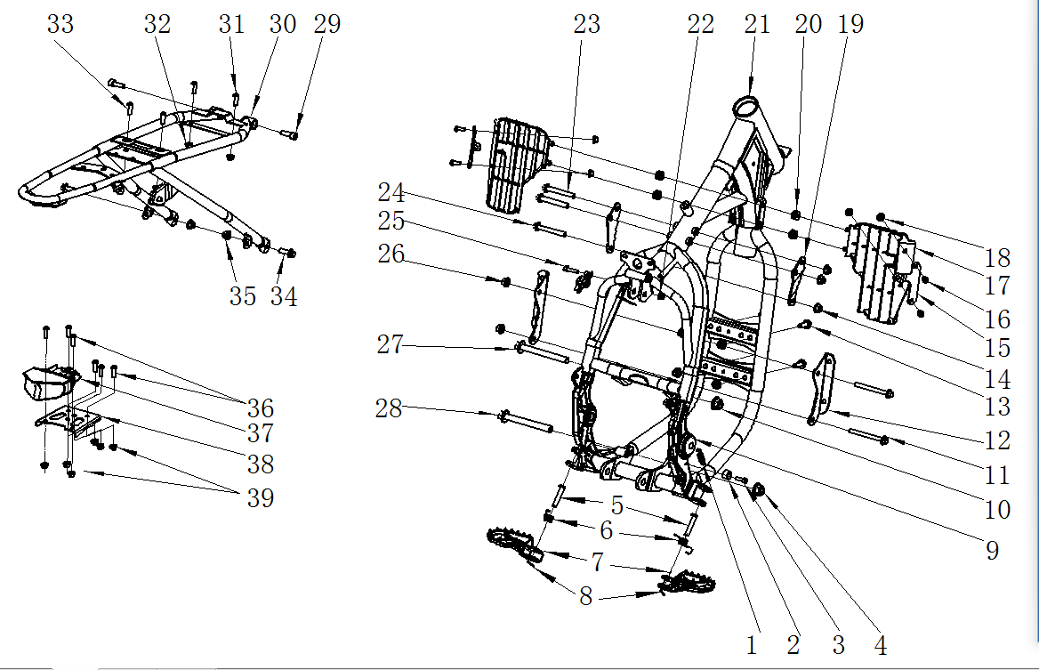
车架 FRAME
序号 | 件号 | 中文名称 | 规格型号 | 英文名称 | 数量 | 单位 | 订购数量 | 起订量 | 备注
No. | Part No. | Chinese Description | Type | English Description | Useage per bike | Unit | Order Quantity | MOQ | REMARK
1 | 319007041002 | 脚刹拉簧_镀白锌 | 总长45mm_弹簧直径￠2.0mm_有效圈数10圈 | spring | 1 | pcs |  | 50
2 | 319059001001 | 偏心衬套_本色 | ￠16X11-(偏心孔￠10.2X6.2台阶￠6.2)_铝 | spacer | 1 | pcs |  | 50
3 | 403005028001 | 内六角圆柱头螺钉_不锈钢 | M6X16(GB/T70.1) | screw | 1 | pcs |  | 50
4 | 404005004001 | 细牙全金属六角法兰面锁紧螺母_三价彩 | M12X1.25(GB/T 6187.2) | nut | 1 | pcs |  | 50
5 | 407006003002 | 销轴_镀彩锌 | ￠8X42mm-孔位39(GB/T 882-1986) | pin | 2 | pcs |  | 50
6 | 319007015002 | 踏脚扭簧_镀锌本色 | APL-1_配新款踏脚 | spring | 1 | pair |  | 50
7 | 303010013002 | FS踏脚_喷塑闪光银（高配） | AGB40-1_铁 | pedal | 1 | pair |  | 10
8 | 407005002001 | 开口销_镀锌 | ￠1.5X20mm(GB/T 91-2000) | cotter | 2 | pcs |  | 50
9 | 304023016001 | 车架侧盖_黑色 | Y系RFZ250CC_车架中轴盖_无商标_外缘直径38mm_丁晴胶_6克 | rubber cover | 2 | pcs |  | 50
10 | 404005003001 | 细牙全金属六角法兰面锁紧螺母_三价彩 | M10X1.25(GB/T 6187.2) | nut | 1 | pcs |  | 50
11 | 401001037001 | 六角法兰面螺栓-加大系列-B级_三价彩 | M8X1.25X90-F_8.8级(GB/T5789) | bolt | 2 | pcs |  | 50
12 | 601001521003 | 汽油机前下吊耳_喷塑闪光银（高配） | AGB40-1A_平衡轴_冷轧钢板3.0mm | engine bottom mounting bracket | 1 | pair |  | 50
13 | 401001051001 | 六角法兰面螺栓-加大系列-B级_三价彩 | M8X25mm_8.8级(GB/T 5789) | bolt | 4 | pcs |  | 50
14 | 404004002001 | 粗牙全金属六角法兰面锁紧螺母_三价彩 | M8(GB/T 6187.1) | nut | 7 | pcs |  | 50
15 | 303030010002 | FS导风板支架左右_喷塑闪光银（高配） | AGB40-1_冷轧板2mm | Wind deflector bracket | 1 | pair |  | 50
16 | 403004015001 | 内六角平圆头螺钉_三价彩 | M6X16mm_4.8级_圆头直径14mm(GB/T70.2) | screw | 4 | pcs |  | 50
17 | 304093001001 | 导风板左右_白色 | Y系RFZ250CC_PP塑料 | wind deflector | 1 | pair |  | 50
18 | 404004001001 | 粗牙全金属六角法兰面锁紧螺母_三价彩 | M6(GB/T 6187.1) | nut | 4 | pcs |  | 50
19 | 303195002001 | FS汽油机上吊耳左右_喷塑黑色 | Y系RFZ250CC_铁_3mm_(250F机) | engine top mounting bracket | 1 | pair |  | 50
20 | 319016008001 | 工型橡胶缓冲套_黑色 | ￠7.2X￠15X6.2mm | rubber cushion | 4 | pcs |  | 50
21 | 303001484002 | FS车架_喷塑铁灰色 | AGB40-1A_铁_平衡轴_铁油箱状态 | Frame Gray | 1 | pcs |  | 10
22 | 404004001001 | 粗牙全金属六角法兰面锁紧螺母_三价彩 | M6(GB/T 6187.1) | nut | 1 | pcs |  | 50
23 | 401001036004 | 六角法兰面螺栓-加大系列-B级_三价彩 | M8X1.25X65-F_8.8级(GB/T5789) | bolt | 2 | pcs |  | 50
24 | 401001036004 | 六角法兰面螺栓-加大系列-B级_三价彩 | M8X1.25X65-F_8.8级(GB/T5789) | bolt | 1 | pcs |  | 50
25 | 403005045003 | 内六角圆柱头螺钉_不锈钢 | M6X25mm_4.8级(GB/T70.1) | screw | 1 | pcs |  | 50
26 | 404004002001 | 粗牙全金属六角法兰面锁紧螺母_三价彩 | M8(GB/T 6187.1) | nut | 2 | pcs |  | 50
27 | 401002092002 | 六角法兰面螺栓细牙小系列_三价彩 | M10X1.25X120-F_8.8级(GB/T 5789) | bolt | 1 | pcs |  | 50
28 | 401002003002 | 六角法兰面螺栓细牙小系列_三价彩 | M10X1.25X115-F_8.8级(GB/T 5789) | bolt | 1 | pcs |  | 50
29 | 403005060001 | 内六角圆柱头螺钉_三价彩 | M8X25mm_8.8级(GB/T70.1) | screw | 2 | pcs |  | 50
30 | 303006210002 | FS尾架_喷塑黑色 | AGB40-1_铁 | Sub-frame black | 1 | pcs |  | 50
31 | 403004016001 | 内六角平圆头螺钉_三价彩 | M6X20mm_4.8级_圆头直径14mm(GB/T70.2) | screw | 2 | pcs |  | 50
32 | 404004001001 | 粗牙全金属六角法兰面锁紧螺母_三价彩 | M6(GB/T 6187.1) | nut | 4 | pcs |  | 50
33 | 403004016001 | 内六角平圆头螺钉_三价彩 | M6X20mm_4.8级_圆头直径14mm(GB/T70.2) | screw | 2 | pcs |  | 50
34 | 401001051001 | 六角法兰面螺栓-加大系列-B级_三价彩 | M8X25mm_8.8级(GB/T 5789) | bolt | 4 | pcs |  | 50
35 | 404004002001 | 粗牙全金属六角法兰面锁紧螺母_三价彩 | M8(GB/T 6187.1) | nut | 7 | pcs |  | 50
36 | 403004016001 | 内六角平圆头螺钉_三价彩 | M6X20mm_4.8级_圆头直径14mm(GB/T70.2) | screw | 6 | pcs |  | 50
37 | 316020041001 | 后尾灯_黑色 | U型尾灯_灯泡LED | Tail light | 1 | pcs |  | 50
38 | 602003013005 | 尾灯支架_喷塑黑色 | Y系RFZ250CC_铁板2.0mm_122g | Tail light fixing bracket | 1 | pcs |  | 50
39 | 404004001001 | 粗牙全金属六角法兰面锁紧螺母_三价彩 | M6(GB/T 6187.1) | nut | 6 | pcs |  | 50
40 | 304040005001 | 汽油机底罩_氧化黑色 | AGB40-1A款_铝合金_带后刹踏杆钢索固定孔 | Engine bottom Guard | 1 | pcs |  | 50
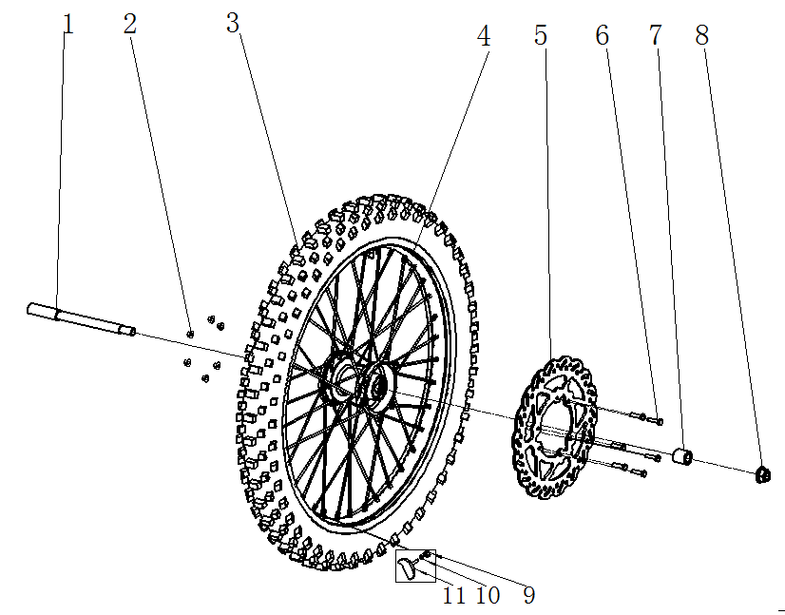
前轮/前碟刹 FR.WHEEL/FR.BRAKE ASSY.
序号 | 件号 | 中文名称 | 规格型号 | 英文名称 | 数量 | 单位 | 订购数量 | 起订量 | 备注
No. | Part No. | Chinese Description | Type | English Description | Useage per bike | Unit | Order Quantity | MOQ | REMARK
1 | 319003015001 | 变径轴_三价彩 | 内六角头18mm￠25X39-￠20X160-M16X1.5X20mm_总长226mm_10.9级 | Front axle | 1 | pcs |  | 10
2 | 404004001001 | 粗牙全金属六角法兰面锁紧螺母_三价彩 | M6(GB/T 6187.1) | nut | 4 | pcs |  | 50
3 | 307006005001 | 远星轮胎(内外胎)_黑色 | EEC越野轮胎_80/100-21(内胎2.75-21) M/C(威星E4-75R-0005429) | front tire | 1 | set |  | 10
4 | 307003234001 | 辐条式前轮毂_氧化黑色_银色辐条 | L-M16-1.6*21(250-6)-￠20轴（7116铝轮圈）_阿波罗公司提供铝圈,_两轴承端面距87mm,碟刹盘安装端面与轴承端面距8mm,碟刹盘安装端面与轮辋中心距53mm | front rim | 1 | pcs |  | 10
5 | 308003074001 | 前碟刹盘_本色 | 配250-6轮毂￠270X￠101 要求:端面黑色 | front brake disc | 1 | pcs |  | 10
6 | 401003003003 | 六角头螺栓全螺纹_三价彩 | M6X25 要求:P=1.0_s=8_8.8级(GB/T 5783) | bolt | 10 | pcs |  | 50
7 | 319002180001 | 轮轴衬套_三价彩 | ￠20X￠25X23mm_铁 | spacer | 1 | pcs |  | 50
7 | 319002181001 | 轮轴衬套_三价彩 | ￠20X￠25X19mm_铁 | spacer | 1 | pcs |  | 50
8 | 404005005001 | 细牙全金属六角法兰面锁紧螺母_三价彩 | M14X1.5(GB/T 6187.2) | nut | 1 | pcs |  | 50
9 | 404001005001 | 1型六角螺母_三价彩 | M8_要求S=12mm(GB/T 6170) | nut | 2 | pcs |  | 50
10 | 405003011002 | 标准型弹簧垫圈_三价彩 | ￠8(GB/T 93) | spring washer | 2 | pcs |  | 50
11 | 307010001001 | 前轮防滑块_黑色 | 通用 | front tire lock parts | 1 | pcs |  | 50
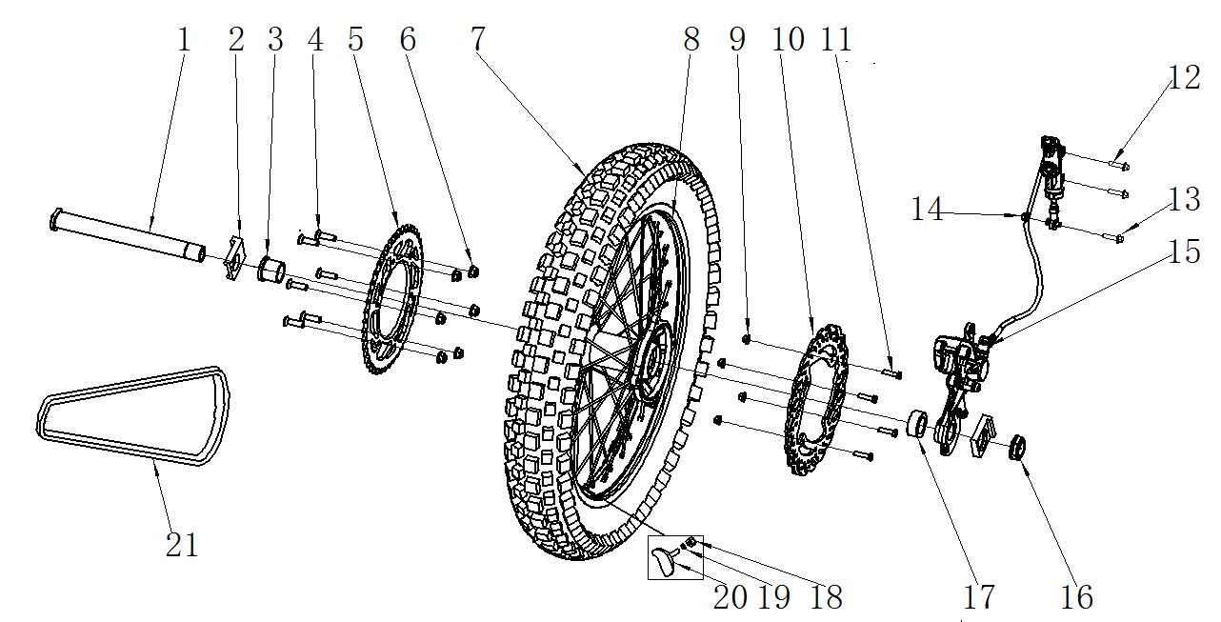
后轮/后制动器 RR.WHEEL/RR. BRAKE ASSY.
序号 | 件号 | 中文名称 | 规格型号 | 英文名称 | 数量 | 单位 | 订购数量 | 起订量 | 备注
No. | Part No. | Chinese Description | Type | English Description | Useage per bike | Unit | Order Quantity | MOQ | REMARK
1 | 319003012001 | 轮轴_镀蓝白锌 | M24X1.5X245mm_10.9级 | rear wheel axle | 1 | pcs |  | 10
2 | 306031001001 | 千斤左_氧化本色 | 31-铝_￠25.5mm_槽宽28mm | chain adjuster | 1 | pair |  | 10
2 | 306032001001 | 千斤右_氧化本色 | 31-铝_￠25.5mm | chain adjuster | 1 | pair |  | 10
3 | 319002177002 | 轮轴衬套_三价彩 | ￠25.5X￠32X30.5mm_铁_台阶￠38X5mm | spacer | 1 | pcs |  | 50
4 | 401001053001 | 六角法兰面螺栓-加大系列-B级_三价彩 | M8X30mm_8.8级(GB/T 5789) | screw | 6 | pcs |  | 50
5 | 311003066001 | 后链轮_镀锌本色 | 定位直径125mm_六孔定位150mm_ 520-45T)_铁 | driven sprocket | 1 | pcs |  | 10
6 | 404004002001 | 粗牙全金属六角法兰面锁紧螺母_三价彩 | M8(GB/T 6187.1) | nut | 6 | pcs |  | 50
7 | 307006006001 | 远星轮胎(内外胎)_黑色 | EEC越野轮胎_100/90-18 M/C(威星E4-75R-0005431) | rear tire | 1 | set |  | 10
8 | 307004104002 | 辐条式后轮毂_氧化黑色_银色辐条 | L-M24-2.15*18(250-7)-￠25轴（7116铝轮圈）_阿波罗公司提供铝圈,_两轴承端面距133.75mm,碟刹盘安装端面与轴承端面距9mm,l链轮安装端面到轴承档5mm_碟刹盘安装端面与轮辋中心距72mm，链轮安装断面到轮辋中心76mm | rear rim | 1 | pcs |  | 10
9 | 404004001001 | 粗牙全金属六角法兰面锁紧螺母_三价彩 | M6(GB/T 6187.1) | nut | 4 | pcs |  | 50
10 | 308004040001 | 后碟刹盘_本色 | 配250-6轮毂￠240X￠116 要求:端面黑色 | rear brake disc | 1 | pcs |  | 10
11 | 401003003003 | 六角头螺栓全螺纹_三价彩 | M6X25 要求:P=1.0_s=8_8.8级(GB/T 5783) | bolt | 10 | pcs |  | 50
12 | 401001011001 | 六角法兰面螺栓-加大系列-B级_三价彩 | M6X25mm_8.8级(GB/T 5789) | screw | 2 | pcs |  | 50
13 | 401001011001 | 六角法兰面螺栓-加大系列-B级_三价彩 | M6X25mm_8.8级(GB/T 5789) | bolt | 1 | pcs |  | 50
14 | 404006004001 | 非金属嵌件六角锁紧螺母_三价彩 | M6[GB/T 889.1-2000] | nut | 1 | pcs |  | 50
15 | 308003114001 | 后碟刹器_超声波清洗本色 | 后碟刹器_亮光银白色：Y系RFZ250CC单泵_L1=49_L2=79_,油管600mm橡胶管_硬护套250mm_带刹车开关线长300mm_顶杆M6*50_万象鱼眼轴承_轴孔25_支架厚度19mm_无石棉磨擦片_螺丝三价彩 | rear brake assy | 1 | set |  | 10
 | 308009057001 | 后碟刹器摩擦片_本色 | Y系RFZ250CC后碟-铜摩擦片 | rear brake pad | 1 | set
16 | 319004003002 | 后轮轴螺母_镀蓝白锌 | M24X1.5X12 | spacer | 1 | pcs |  | 50
17 | 319001221003 | 轮轴衬套_三价彩 | ￠25.5X￠32X17.5mm_铁 | spacer | 1 | pcs |  | 50
18 | 404001005001 | 1型六角螺母_三价彩 | M8_要求S=12mm(GB/T 6170) | nut | 2 | pcs |  | 50
19 | 405003011002 | 标准型弹簧垫圈_三价彩 | ￠8(GB/T 93) | spring washer | 2 | pcs |  | 50
20 | 307010001001 | 前轮防滑块_黑色 | 通用 | tire lock parts | 1 | pcs |  | 50
21 | 311011175003 | ZH链条_金色 | 520H-110节 | chain | 1 | pcs |  | 10
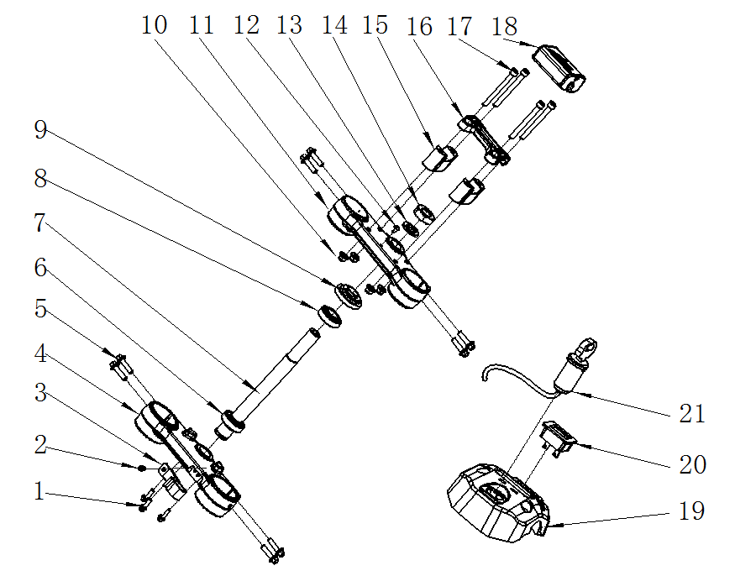 5
连接板/方向柱 Connecting plate / steering stem
序号 | 件号 | 中文名称 | 规格型号 | 英文名称 | 数量 | 单位 | 订购数量 | 起订量 | 备注
No. | Part No. | Chinese Description | Type | English Description | Useage per bike | Unit | Order Quantity | MOQ | REMARK
1 | 401001007001 | 六角法兰面螺栓-加大系列-B级_三价彩 | M6X16mm_8.8级(GB/T 5789) | bolt | 3 | pcs |  | 50
2 | 403004005005 | 内六角平圆头螺钉_不锈钢 | M5X10mm(GB/T70.2) | screw | 1 | pcs |  | 50
3 | 318001009001 | 前刹油管上卡座_黑色 | APL-1_塑料 | clip | 1 | pcs |  | 50
4 | 310022137001 | 下连接板_氧化黑色(喷砂) | AGB40-1A_铝￠58.5 | Bottom clamp | 1 | pcs |  | 10
5 | 401001053001 | 六角法兰面螺栓-加大系列-B级_三价彩 | M8X30mm_8.8级(GB/T 5789) | bolt | 8 | pcs |  | 50
6 | 409003008001 | 圆锥滚子轴承_本色 | RXF_GB/T 297-1994_320/23.5(非标)_ | bearing | 1 | pcs |  | 10
7 | 310023055001 | 方向柱_镀白锌 | Y系RFZ250CC-内孔直径10mm_橡胶塞位置直径13mm_M22X1_长264mm_ | steering stem | 1 | pcs |  | 10
8 | 409003009001 | 圆锥滚子轴承_本色 | RXF_GB/T 297-1994_320/22_(d=φ22,D=φ44,T=15,B=15,C=11.5) | bearing | 1 | pcs |  | 10
9 | 310024002002 | 方向柱压紧螺母_镀锌本色 | M22_大锁母(M22X1X￠53盖内孔) | nut | 1 | pcs |  | 50
10 | 404004002001 | 粗牙全金属六角法兰面锁紧螺母_三价彩 | M8(GB/T 6187.1) | nut | 4 | pcs |  | 50
11 | 310021036001 | 上连接板_氧化黑色(喷砂) | AGB40-1A_带台阶_铝￠53 | Up clamp | 1 | pcs |  | 10
12 | 403004008007 | 内六角平圆头螺钉_三价彩 | M6X10mm_4.8级_圆头直径12mm(GB/T70.2) | screw | 2 | pcs |  | 50
13 | 405006025001 | 平垫圈_不锈钢 | ￠22X￠36X1 | washer | 1 | pcs |  | 50
14 | 404012001001 | 六角螺母_三价彩 | M22mm_厚度10mm | nut | 1 | pcs |  | 50
15 | 310134008001 | 方向把卡座下_氧化黑色 | AGB40-1A_长宽高60X22X40mm_铝_M10*1.5mm_配Φ28方向把 | bottom holder | 2 | pcs |  | 10
16 | 310019032001 | 方向把卡座上_氧化黑色 | 60X22X20mm_内孔直径28mm | Up holder | 1 | pcs |  | 10
17 | 403005076001 | 内六角圆柱头螺钉_三价彩 | M8X90mm_8.8级(GB/T70.1) | screw | 4 | pcs |  | 50
18 | 304035008002 | 海绵套_黑色 | 37-7_Volt商标 | foam pad | 1 | pcs |  | 10
21 | 316008012001 | 电门锁_黑色 | 四线二档(通用)防水插件 | Key ignition | 1 | pcs |  | 10
20 | 317003003001 | 计时器_黑色 | RXF_型号：F-1 | Hour meter | 1 | pcs |  | 10 | headlight version
19 | 304094001001 | 方向把卡座装饰罩_黑色 | Y系RFZ250CC_PP塑料_50g | Hour meter holder | 1 | pcs |  | 50 | headlight version
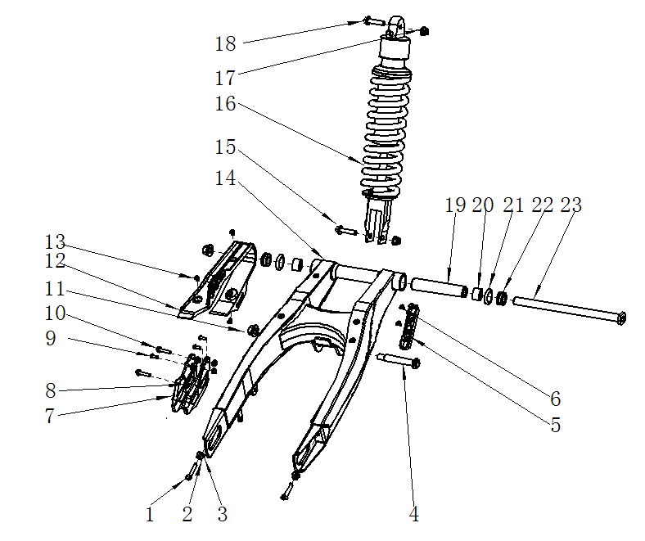
后叉 RR.SWINGARM
序号 | 件号 | 中文名称 | 规格型号 | 英文名称 | 数量 | 单位 | 订购数量 | 起订量 | 备注
No. | Part No. | Chinese Description | Type | English Description | Useage per bike | Unit | Order Quantity | MOQ | REMARK
1 | 401003010001 | 六角头螺栓全螺纹_三价彩 | M8X40mm_8.8级_全螺纹(GB/T 5789) | bolt | 2 | pcs |  | 50
2 | 404001005001 | 1型六角螺母_三价彩 | M8_要求S=12mm(GB/T 6170) | nut | 2 | pcs |  | 50
3 | 405006049004 | 平垫圈_三价彩 | ￠8X￠16X2 | washer | 2 | pcs |  | 50
4 | 403005124001 | 内六角圆柱头螺钉_三价彩 | M12X1.25X70_8.8级(GB/T70.1) | bolt | 1 | pcs |  | 50
5 | 318001031001 | 后刹油管卡扣_黑色 | Y系RFZ250CC_材料ABS_18.5X125-￠6.6-55mm | clip | 1 | pcs |  | 50
6 | 403011020001 | 十字槽沉头螺钉_三价彩 | M6X10mm_4.8级(GB/T819.1) | screw | 2 | pcs |  | 50
7 | 306007011002 | 链条导向架_黑色 | 本田款本田250款_尼龙 | chain guide | 1 | pcs |  | 10
8 | 404004001001 | 粗牙全金属六角法兰面锁紧螺母_三价彩 | M6(GB/T 6187.1) | nut | 5 | pcs |  | 50
9 | 401001007001 | 六角法兰面螺栓-加大系列-B级_三价彩 | M6X16mm_8.8级(GB/T 5789) | bolt | 3 | pcs |  | 50
10 | 401001009001 | 六角法兰面螺栓-加大系列-B级_三价彩 | M6X20mm_8.8级(GB/T 5789) | bolt | 2 | pcs |  | 50
11 | 404005004001 | 细牙全金属六角法兰面锁紧螺母_三价彩 | M12X1.25(GB/T 6187.2) | nut | 1 | pcs |  | 50
12 | 304034017001 | 后叉保护套_黑色 | Y系RFZ250CC_材料TPU | chain slider | 1 | pcs |  | 10
13 | 403011020001 | 十字槽沉头螺钉_三价彩 | M6X10mm_4.8级(GB/T819.1) | screw | 3 | pcs |  | 50
14 | 306005153002 | FS后叉_喷塑闪光银(高配) | AGB40-1_铁_(45T越野) | Rear swing arm | 1 | pcs |  | 10
15 | 401007001001 | 后减震特制固定螺栓_三价彩 | M10X1.25X45-F_8.8级(GB/T5789)单边打平 | bolt | 1 | pcs |  | 50
16 | 306001122001 | 后减震_铁灰弹簧黑铝头_黄色缓冲套 | AGB40-1A_S05（H1F）可调带气囊_L=450mm_480镑_上端孔径￠10.1mm,厚度20L_下开叉23.1mm*下端孔径￠10mm_弹簧直径:￠12mm轴杆直径:￠16mm | Rear shock ( rebound adjust) | 1 | pcs |  | 10
17 | 404005003001 | 细牙全金属六角法兰面锁紧螺母_三价彩 | M10X1.25(GB/T 6187.2) | Nut | 2 | pcs |  | 50
18 | 401001003002 | 六角法兰面螺栓-加大系列-B级_三价彩 | M10X1.25X45-F_8.8级(GB/T5789) | bolt | 1 | pcs |  | 50
19 | 319063001001 | 连接管内衬套_镀白锌 | ￠15.5X￠21X155.5mm_铁 | inner spacer | 1 | pcs |  | 50
20 | 409004004001 | 单列滚针轴承_镀锌本色 | GB/T 5801_NKI15/16(d=15,D=27,C=16) | bearing | 2 | pcs |  | 10
21 | 319034004001 | O形橡胶密封圈_黑色 | 22.4*2.65 GB/T3452.1-1992 | O-ring | 2 | pcs |  | 50
22 | 319002132001 | 轴承套_三价彩 | ￠15.2X￠26.5X10.5mm | bush | 2 | pcs |  | 50
23 | 603001090002 | 后叉中轴_三价彩 | AGB40-1_M14X1.5X245mm_T型头部5mm_有效螺纹25mm_带螺母_10.9级 | middle axle | 1 | set |  | 10
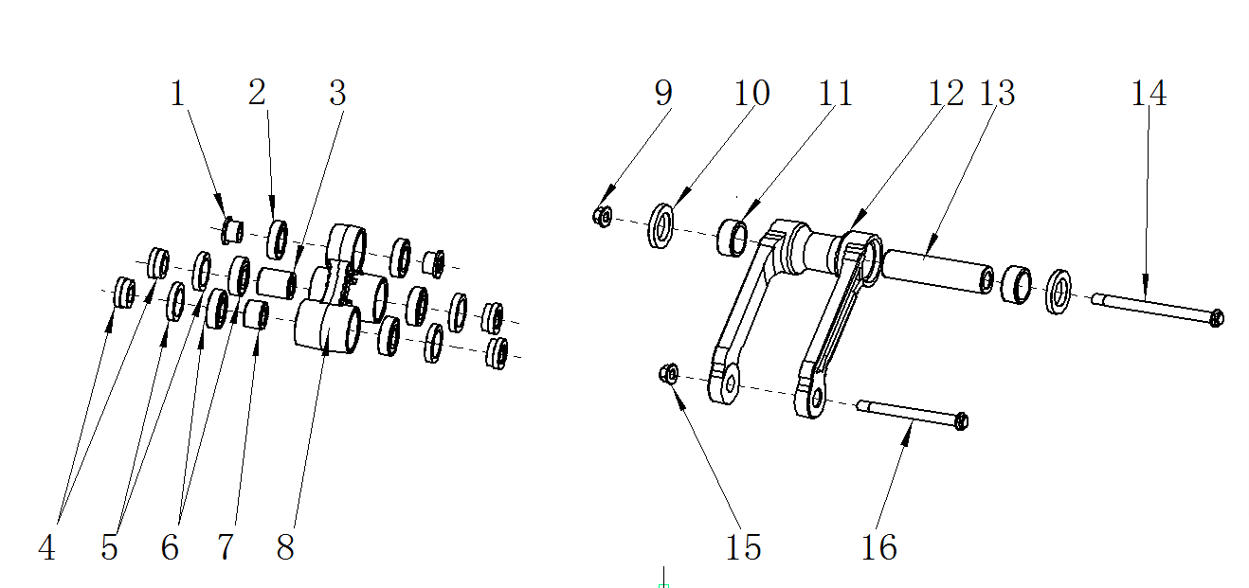
摇架/摇臂 Cradle / rocker arm
序号 | 件号 | 中文名称 | 规格型号 | 英文名称 | 数量 | 单位 | 订购数量 | 起订量 | 备注
No. | Part No. | Chinese Description | Type | English Description | Useage per bike | Unit | Order Quantity | MOQ | REMARK
1 | 319002037002 | LJ衬套_镀白锌 | ￠10X￠20X10.9mm_铁_台阶￠15X8.9mm | spacer | 2 | pcs |  | 50
2 | 409002043001 | 深沟球轴承_本色 | GB/T 276_61902(d=15,D=28,B=7) | bearing | 2 | pcs |  | 50
3 | 319002038001 | 衬套_镀白锌 | ￠12X￠20X24.2mm_铁 | spacer | 1 | pcs |  | 50
4 | 319002040002 | LJ衬套_镀白锌 | ￠12X￠22X9.4mm_铁_台阶￠20X5mm | spacer | 4 | pcs |  | 50
5 | 319014012001 | 防尘密封圈_黑色 | ￠20X￠28X5mm | seal | 4 | pcs |  | 50
6 | 409002022001 | 深沟球轴承_本色 | 6001-2RS(GB/T 276-2013)_(d=12_D=28_B=8) | bearing | 4 | pcs |  | 50
7 | 319002039001 | 衬套_镀白锌 | ￠12X￠20X13.2mm_铁 | spacer | 1 | pcs |  | 50
8 | 306008003001 | 摇架_氧化本色 | 锻铝三角摇架_开档20mm_开档50mm_开档40mm | Linkage | 1 | pcs |  | 10
9 | 404005004001 | 细牙全金属六角法兰面锁紧螺母_三价彩 | M12X1.25(GB/T 6187.2) | nut | 1 | pcs |  | 50
10 | 319018027001 | 油封_黑色 | ￠20X￠32X5mm | seal | 2 | pcs |  | 50
11 | 409001009001 | 冲压外圈滚针轴承_本色 | GB/T 290_HK2012(Fw=20,D=26,B=12) | bearing | 1 | pcs |  | 50
12 | 305018022001 | 摇臂_氧化本色 | 锻铝摇架叉_开档77mm_内开档59mm | swing arm | 1 | pcs |  | 10
13 | 319064001002 | ZZ摇臂内衬套_本色 | ￠12X￠20X81mm | inner spacer | 1 | pcs |  | 50
14 | 401002065001 | 六角法兰面螺栓细牙小系列_三价彩 | M12X110X1.25mm_8.8级(GB/T 5789) | bolt | 1 | pcs |  | 50
15 | 404005004001 | 细牙全金属六角法兰面锁紧螺母_三价彩 | M12X1.25(GB/T 6187.2) | nut | 1 | pcs |  | 50
16 | 401002110001 | 六角法兰面螺栓细牙小系列_三价彩 | M12X1.25X100-F_8.8级(GB/T 5789) | bolt | 1 | pcs |  | 50
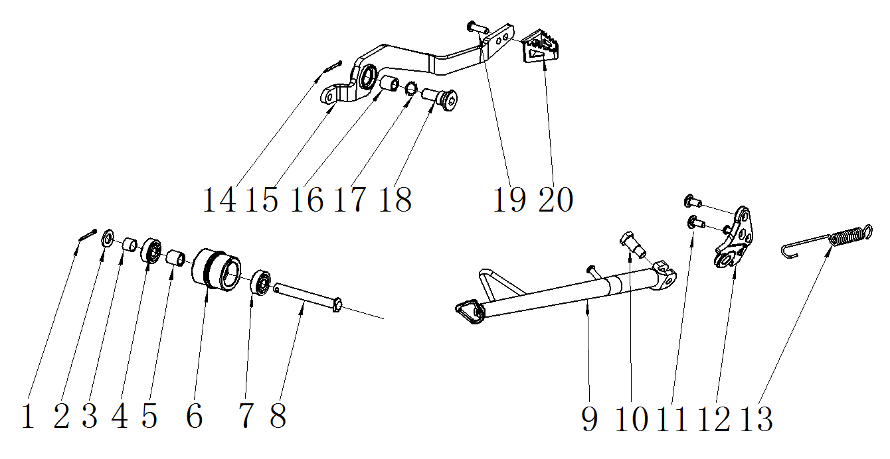
后刹踏杆/脚撑 Rear brake pedal / SIDE STAND
序号 | 件号 | 中文名称 | 规格型号 | 英文名称 | 数量 | 单位 | 订购数量 | 起订量 | 备注
No. | Part No. | Chinese Description | Type | English Description | Useage per bike | Unit | Order Quantity | MOQ | REMARK
1 | 407005002001 | 开口销_镀锌 | ￠1.5X20mm(GB/T 91-2000) | cotter | 1 | pcs |  | 50
2 | 405006047005 | 平垫圈_不锈钢 | ￠8X￠16X1 | washer | 1 | pcs |  | 50
3 | 319001293001 | 衬套_镀彩锌 | ￠9X￠11X8mm | spacer | 1 | pcs |  | 50
4 | 409002023001 | 深沟球轴承_镀锌本色 | GB/T 276_608ZZ(d=8,D=22,B=7) | bearing | 1 | pcs |  | 50
5 | 319001115001 | 衬套_镀彩锌 | ￠9X￠12X12mm_铁 | spacer | 1 | pcs |  | 50
6 | 311005006001 | 链条张紧轮_黑色 | ￠15X￠32X29mm（轴承台阶￠8X￠22X7mm）_橡胶 | chain roller | 1 | pcs |  | 50
7 | 409002023001 | 深沟球轴承_镀锌本色 | GB/T 276_608ZZ(d=8,D=22,B=7) | bearing | 1 | pcs |  | 50
8 | 407006006001 | 销轴_三价彩 | ￠8X67mm_T型头部3mm_孔位63mm_（GB/T882-1986) | pin | 1 | pcs |  | 50
9 | 303012268002 | FS脚撑_喷塑闪光银（高配） | AGB40-1A_开档8.5_变径管_￠22X2mm | kick stand | 1 | pcs |  | 10
10 | 319011017001 | 脚撑螺栓_三价彩 | M10X24.5mmX1.25(台阶￠12X12.5mm)_8.8级 | bolt | 1 | pcs |  | 50
11 | 403003002001 | 内六角平头螺钉_三价彩 | M8X14带台阶￠10X2 | screw | 2 | pcs |  | 50
12 | 606007019006 | FS脚撑固定架_喷塑闪光银（高配） | AGB40-1_铸钢件 | kick stand mouting bracket | 1 | pcs |  | 10
13 | 319007026002 | 脚撑弹簧_镀锌本色 | 115mm | spring | 1 | pcs |  | 50
14 | 407005002001 | 开口销_镀锌 | ￠1.5X20mm(GB/T 91-2000) | cotter | 1 | pcs |  | 50
15 | 310032002004 | FS后刹踏杆头_喷塑闪光银色（高配） | Y系RFZ250CC_热轧板_6.0mm | rear brake pedal | 1 | pcs |  | 10
16 | 319067001001 | 后刹踏杆粉末冶金衬套_本色 | THUNDER_￠14X￠16X10mm | bush | 1 | pcs |  | 50
17 | 405004002001 | 波形弹性垫圈_黑色 | ￠15x￠21x0.3mm(GB/T 955-1987) | wave washer | 1 | pcs |  | 50
18 | 319011013002 | LJ后刹踏杆螺栓_镀白锌 | 37-5-M10_8.8级 | bolt | 1 | pcs |  | 50
19 | 401001007001 | 六角法兰面螺栓-加大系列-B级_三价彩 | M6X16mm_8.8级(GB/T 5789) | bolt | 1 | pcs |  | 50
20 | 310032002004 | FS后刹踏杆头_喷塑闪光银色（高配） | Y系RFZ250CC_热轧板_6.0mm | brake pedal tip | 1 | pcs |  | 50
Extra parts which are not on the list above
序号 | 件号 | 中文名称 | 规格型号 | 英文名称 | 数量 | 单位 | 订购数量 | 起订量 | 备注
No. | Part No. | Chinese Description | Type | English Description | Useage per bike | Unit | Order Quantity | MOQ | REMARK
1
2

